LOC11-2018
Klasse | Unterklasse | Warenbegriffe
15 | 9 | 3D-Drucker
19 | 6 | 3D-Druckstifte
14 | 2 | 3D-Scanner
18 | 1 | Abaki
23 | 1 | Abdeckgitter für Fallrohre
7 | 99 | Abdeckhauben für Lebensmittel
16 | 5 | Abdeckrahmen [Fotografie]
25 | 3 | Abdeckungen für den Gartenbau
25 | 2 | Abdeckungen für Entwässerungsrinnen
6 | 6 | Abdeckungen für Heizkörper
25 | 2 | Abdeckungen für Kanalisationsschächte
25 | 2 | Abdeckungen für Lichtschächte
3 | 1 | Abdeckungen für Telefonapparate
25 | 2 | Abdeckungen für Treibhäuser
23 | 1 | Abdeckungen für Wasserfilterkartuschen
8 | 5 | Abdichtwerkzeuge
2 | 4 | Abfahrtsskistiefel
9 | 9 | Abfallbehälter
9 | 5 | Abfallbeutel
9 | 5 | Abfallsäcke
9 | 9 | Abfallumladevorrichtungen
23 | 99 | Abfallverbrenner
9 | 9 | Abfallzerkleinerer
25 | 1 | Abflussrinnen
23 | 2 | Abflusssiebe
9 | 99 | Abfüllvorrichtungen für Tablettenbehälter
15 | 1 | Abgaskrümmer für Verbrennungsmotoren
25 | 1 | Abgrenzungen für Rasen und Blumenbeete
15 | 9 | Abkantmaschinen
15 | 9 | Abkantpressen
19 | 4 | Ablagebehälter für CDs
19 | 4 | Ablagebehälter für Disketten
19 | 4 | Ablagebehälter für Visitenkarten
12 | 16 | Ablageboxen für Flugzeuge
12 | 16 | Ablagefächer für Fahrzeuge
19 | 2 | Ablagekästen [Büroausstattung]
19 | 2 | Ablagekörbe [Büroausstattung]
19 | 2 | Ablageschalen [Büroausstattung]
9 | 7 | Abmessstöpsel
5 | 4 | Abnehmbare Besatzteile für Bekleidung [Borten usw.]
2 | 1 | Abnehmbare Kragen
19 | 3 | Abreißkalender
7 | 99 | Abreißvorrichtungen für Haushaltsrollen
7 | 99 | Abreißvorrichtungen für Rollenmaterial
8 | 2 | Abrichthämmer
15 | 9 | Abrichtmaschinen
8 | 5 | Abrichtscheiben
20 | 2 | Abrollvorrichtungen für Stoffe [in Läden]
21 | 2 | Absatzbacken für Skibindungen
2 | 4 | Absatzschoner
15 | 99 | Abscheider für Flüssigkeiten und Dampf
8 | 99 | Abschleppseile für Fahrzeuge
12 | 16 | Abschleppvorrichtungen für Landfahrzeuge
12 | 13 | Abschleppwagen
24 | 4 | Abschneidvorrichtungen für Heftpflaster
13 | 2 | Abspanner und Aufspanner
25 | 2 | Absperrpfosten
21 | 1 | Abspielkassetten für elektronische Spiele oder elektronische Stationen dafür
25 | 1 | Abstandhalter für die Bewehrung
25 | 2 | Abstandhalter für Isolierverglasung
6 | 8 | Abstandhalter für Kleiderbügel
25 | 1 | Absteckpfähle
14 | 2 | Abtaster [für Lochkarten]
7 | 5 | Abtropfgestelle
7 | 5 | Abwaschlappen
23 | 2 | Abwasserreiniger
22 | 2 | Abwehrstöcke
15 | 6 | Abwickelmaschinen
11 | 3 | Abzeichen
19 | 8 | Abziehbilder
7 | 5 | Abzieher [Reinigungsgeräte]
8 | 5 | Abziehklingen für Skiwachs
15 | 9 | Abziehmaschinen
8 | 5 | Abziehriemen
8 | 5 | Abziehsteine
8 | 5 | Abziehwerkzeuge
22 | 1 | Abzughähne für Gewehre
23 | 4 | Abzugshauben
13 | 3 | Abzweigdosen [Elektrizität]
8 | 8 | Achsnägel
8 | 8 | Achssplinte
21 | 3 | Achterbahnen
15 | 3 | Ackerwalzen [Maschinen]
13 | 3 | Adapter
2 | 3 | Adapter für Schutzhelme
13 | 3 | Adapterplatten
18 | 1 | Additionsmaschinen
19 | 4 | Adressbücher
3 | 99 | Adressenhalter [für Handgepäck]
18 | 2 | Adressiermaschinen
18 | 2 | Adressplatten [Schablonen]
18 | 2 | Adressplatten für Adressiermaschinen [Schablonen]
19 | 3 | Adventskalender
19 | 1 | Aerogramme
10 | 4 | Aerometer
9 | 1 | Aerosolbehälter
9 | 7 | Aerosolverschlüsse
2 | 7 | Agraffen [Kurzwaren]
8 | 1 | Ahlen
17 | 1 | Akkordeons
13 | 2 | Akkumulatoren [elektrische]
13 | 2 | Akkumulatorengefäße
13 | 2 | Akkumulatorplatten
8 | 5 | Akkurührwerke
8 | 4 | Akkuschrauber
19 | 4 | Aktendeckel
3 | 1 | Aktenkoffer
3 | 1 | Aktenmappen
6 | 4 | Aktenschränke
18 | 99 | Aktensortiermaschinen [ausgenommen Datenverarbeitung]
3 | 1 | Aktentaschen
18 | 99 | Aktenvernichtungsgeräte
13 | 99 | Aktuatoren
24 | 99 | Akupressurmatten
24 | 2 | Akupunkturinstrumente
24 | 2 | Akupunkturnadeln
25 | 1 | Akustische Bauelemente
28 | 2 | Alaunstifte
19 | 4 | Alben aller Art [Briefmarken, Fotos, Postkarten]
19 | 99 | Albenblätter versehen mit Einstecktaschen
10 | 4 | Alkoholmesser
10 | 4 | Alkoholmeter
19 | 4 | Almanache [Kalender]
18 | 3 | Alphabete [Lettern]
6 | 3 | Altäre
5 | 6 | Aluminiumfolien für den Haushalt
8 | 5 | Ambosse
8 | 5 | Ambosshörner zum Abkanten
10 | 4 | Amperemeter
12 | 14 | Amphibienfahrzeuge
9 | 5 | Ampullen [Verpackungen]
2 | 2 | Amtstrachten
24 | 1 | Anästhesierungsmasken
6 | 9 | Anatomisch geformte Kissen
24 | 99 | Anatomische Lehrmodelle und Übungsmodelle
30 | 9 | Anbindepfosten für Tiere
6 | 6 | Andreaskreuze
11 | 1 | Andreaskreuze [Juwelierwaren]
19 | 2 | Anfeuchter [Büroausstattung]
22 | 5 | Angelhaken
22 | 5 | Angelruten
22 | 5 | Angelschnüre
12 | 10 | Anhänger für fahrendes Volk
12 | 10 | Anhänger für Straßenfahrzeuge
12 | 16 | Anhängevorrichtungen für Fahrzeuge
12 | 16 | Anker
8 | 8 | Ankerungsbojen
25 | 3 | Ankerungspfähle
12 | 5 | Ankerwinden
15 | 5 | Anlagen zum Waschen von Motorfahrzeugen
2 | 2 | Anoraks
21 | 3 | Anordnungen für Freiluftspiele
23 | 1 | Anpassstücke für Hähne
8 | 5 | Anreißwerkzeuge
6 | 4 | Anrichten
14 | 1 | Anrufbeantworter [automatische]
20 | 3 | Anschlagbretter
12 | 16 | Anschläge für Fahrzeugtüren
8 | 5 | Anschlaglineale für Sägetische
8 | 5 | Anschlagschienen
23 | 1 | Anschlüsse für Gasflaschen
23 | 1 | Anschlüsse für Wasserfilterkartuschen
13 | 3 | Anschlussstecker für Koaxialkabel
19 | 1 | Ansichtskarten
11 | 3 | Anstecker
14 | 3 | Antennen für die Datenkommunikation
14 | 3 | Antennen für Fahrzeuge
14 | 3 | Antennen für Navigationsgeräte
14 | 3 | Antennen für Telefonsysteme
14 | 3 | Antennendosen
14 | 3 | Antennenrotoren
30 | 4 | Antibell-Halsbänder
22 | 6 | Anti-Mücken-Armbänder
6 | 11 | Antirutschteppiche
2 | 4 | Antirutschvorrichtungen für Schuhe [ausgenommen Nägel]
28 | 3 | Anti-Zellulitis-Geräte
15 | 99 | Antriebsriemen [Maschinen]
12 | 16 | Antriebswellen
12 | 16 | Anzeigeelemente und Bedienelemente für Fahrzeuge
...
Klasse | Unterklasse | Warenbegriffe
18 | 1 | Buchungsmaschinen
19 | 99 | Buchzeichen
12 | 2 | Buffetwagen
7 | 5 | Bügelbretter
7 | 5 | Bügelbrettüberzüge
7 | 5 | Bügeleisen
15 | 5 | Bügelmaschinen
22 | 99 | Bugschutzgeräte
11 | 99 | Bühnenausstattungen
26 | 3 | Bühnenbeleuchtung
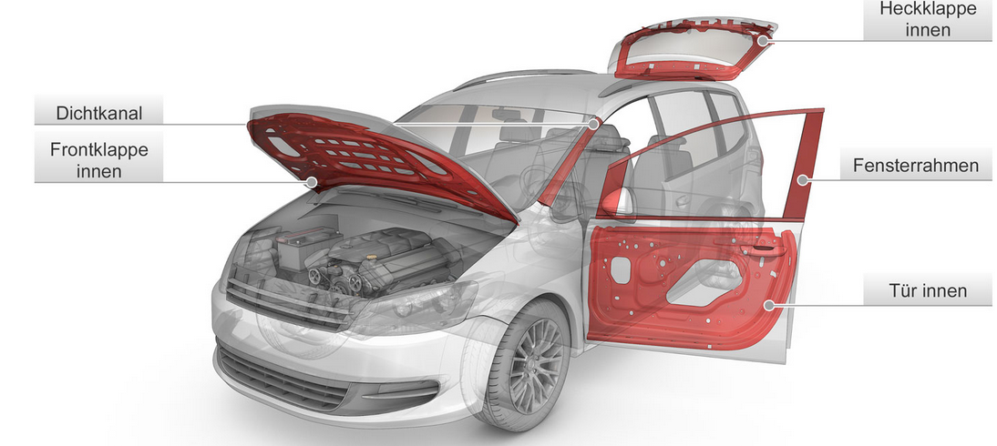
12 | 16 | Bullaugen
15 | 5 | Bullaugen für Waschmaschinen
15 | 4 | Bulldozer
22 | 2 | Bumerangs
25 | 3 | Bungalows
23 | 3 | Bunsenbrenner
25 | 2 | Buntglasfenster
1 | 4 | Burger
19 | 2 | Büroablagen
19 | 2 | Büro-Heftmaschinen
19 | 2 | Büroklammern
19 | 4 | Büroordner
19 | 2 | Bürosiegel
6 | 1 | Bürostühle
6 | 3 | Bürotische
4 | 1 | Bürsten [saugfähige]
...

